Sheet2
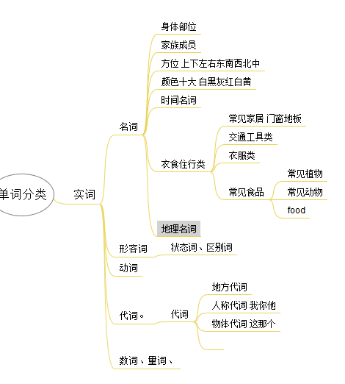

word cate mm
三个字母的英文单词 - 百度文库
家具 - 维基百科，自由的百科全书

